상품제안서
동그라미모양 메모잇(주문제작형) | 상품코드: F05652

 |  |  |  |  |  |  | 02-412-0044 | www.easy1.co.kr
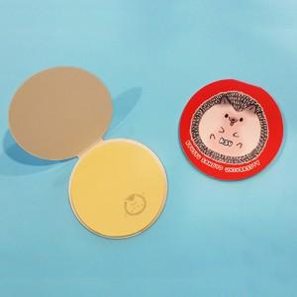

【상세/제작정보】 | 귀여우면서 휴대하기 간편한 메모잇

【인쇄/포장옵션】 | 풀칼라 / OPP(비닐)

【공급단가】 | 수량 | 1,000~ | 2,000~ | 3,000~ | 5,000~ | 10,000~
*VAT별도 | 20매 | 540원 | 520원 | 500원 | 480원 | 460원
 | 30매 | 640원 | 620원 | 600원 | 570원 | 560원
 | 50매 | 850원 | 810원 | 780원 | 750원 | 730원

【상품 URL】 | http://www.easy1.co.kr/src/goods_detail.php?gdno=5652

